Materiels de Protection_INDIS
 |  | → Compléter les cellules jaunes |  |  |  |  | Tél: 02.47.22.01.10

BON DE COMMANDE 0405 - Matériels de Protection

Votre référence interne si besoin |  |  |  |  | Date de Commande

Adresse de livraison |  |  |  |  | Adresse de facturation

Important | Votre bon de commande est à nous retourner exclusivement par email à : contact@1ndis.com

Visuels (non contactuels) |  | Référence | Désignation du produit |  | Prix Unitaire €HT | Boîte de : | Prix de la boîte | Nombre de boîtes souhaitées : | Montant Total €HT

 |  | 08.01.0101 | Masque de chirurgie EN14683 |  | 0.75 € | 50 | 37.50 € |  | - €

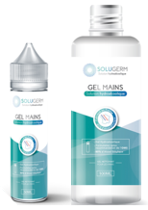 |  | 08.01.0601 | Solution hydroalcoolique 50 ML |  | 1.95 € | 50 | 97.50 € |  | - €

 |  | 08.01.0602 | Solution hydroalcoolique 100 ML |  | 2.45 € | 50 | 122.50 € |  | - €

 |  | 08.01.0603 | Solution hydroalcoolique 250 ML |  | 3.95 € | 50 | 197.50 € |  | - €

 |  | 08.01.0605 | Solution hydroalcoolique 1 L |  | 11.95 € | 50 | 597.50 € |  | - €

 |  |  | Minimum de commande 150 €HT |  |  |  | TOTAL €HT |  | - €

 |  |  |  |  |  |  | TVA 5,5% |  | - €

 |  |  |  |  |  |  | TOTAL €TTC |  | - €

COMMANDE NON ANNULABLE - NON MODIFIABLE - NON REMBOURSABLE

Conditions de paiement |  |  | 100% à la commande par virement bancaire
 |  |  | Une preuve du virement doit être jointe à la commande

Coordonnées bancaires |  |  |  | Préciser la mention "Bon pour accord" (Nom + signature + Tampon de la société)

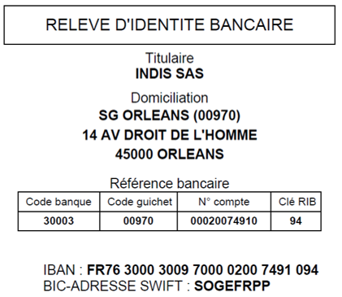

INDIS - ZA ACTILOIRE - 6 Rue Joseph Cugnot - 37130 CINQ MARS LA PILE
Tel. : 02 47 22 01 10 - Fax : 02 42 06 02 20 - Mail : contact@1ndis.com
SIRET : 838 071 694 00015 - CODE APE : 4618Z

